TK THEO PHO DIEM
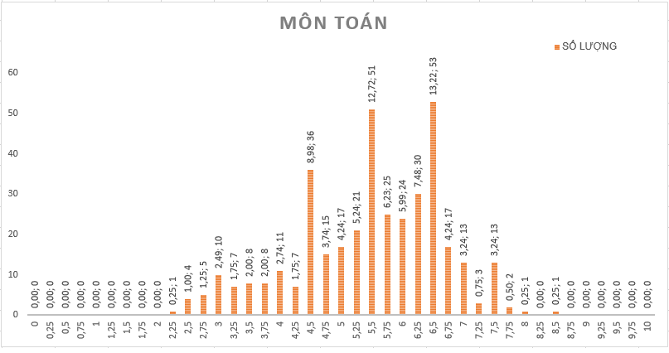
MÔN TOÁN
ĐIỂM | SỐ LƯỢNG | TỈ LỆ
0 | 0 | 0.00
0.25 | 0 | 0.00
0.5 | 0 | 0.00
0.75 | 0 | 0.00
1 | 0 | 0.00
1.25 | 0 | 0.00
1.5 | 0 | 0.00
1.75 | 0 | 0.00
2 | 0 | 0.00
2.25 | 1 | 0.25
2.5 | 4 | 1.00
2.75 | 5 | 1.25
3 | 10 | 2.49
3.25 | 7 | 1.75
3.5 | 8 | 2.00
3.75 | 8 | 2.00
4 | 11 | 2.74
4.25 | 7 | 1.75
4.5 | 36 | 8.98
4.75 | 15 | 3.74
5 | 17 | 4.24
5.25 | 21 | 5.24
5.5 | 51 | 12.72
5.75 | 25 | 6.23
6 | 24 | 5.99
6.25 | 30 | 7.48
6.5 | 53 | 13.22
6.75 | 17 | 4.24
7 | 13 | 3.24
7.25 | 3 | 0.75
7.5 | 13 | 3.24
7.75 | 2 | 0.50
8 | 1 | 0.25
8.25 | 0 | 0.00
8.5 | 1 | 0.25
8.75 | 0 | 0.00
9 | 0 | 0.00
9.25 | 0 | 0.00
9.5 | 0 | 0.00
9.75 | 0 | 0.00
10 | 0 | 0.00

MÔN VĂN
ĐIỂM | SỐ LƯỢNG | TỈ LỆ
0 | 0 | 0.00
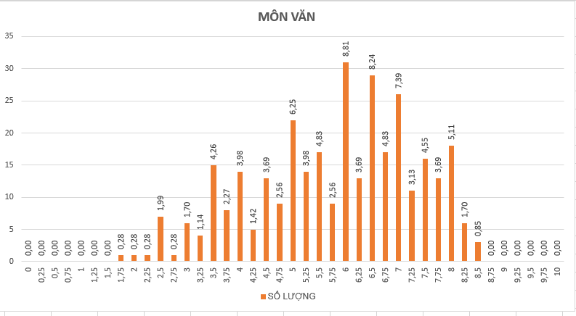
0.25 | 0 | 0.00
0.5 | 0 | 0.00
0.75 | 0 | 0.00
1 | 0 | 0.00
1.25 | 0 | 0.00
1.5 | 0 | 0.00
1.75 | 1 | 0.28
2 | 1 | 0.28
2.25 | 1 | 0.28
2.5 | 7 | 1.99
2.75 | 1 | 0.28
3 | 6 | 1.70
3.25 | 4 | 1.14
3.5 | 15 | 4.26
3.75 | 8 | 2.27
4 | 14 | 3.98
4.25 | 5 | 1.42
4.5 | 13 | 3.69
4.75 | 9 | 2.56
5 | 22 | 6.25
5.25 | 14 | 3.98
5.5 | 17 | 4.83
5.75 | 9 | 2.56
6 | 31 | 8.81
6.25 | 13 | 3.69
6.5 | 29 | 8.24
6.75 | 17 | 4.83
7 | 26 | 7.39
7.25 | 11 | 3.13
7.5 | 16 | 4.55
7.75 | 13 | 3.69
8 | 18 | 5.11
8.25 | 6 | 1.70
8.5 | 3 | 0.85
8.75 | 0 | 0.00
9 | 0 | 0.00
9.25 | 0 | 0.00
9.5 | 0 | 0.00
9.75 | 0 | 0.00
10 | 0 | 0.00

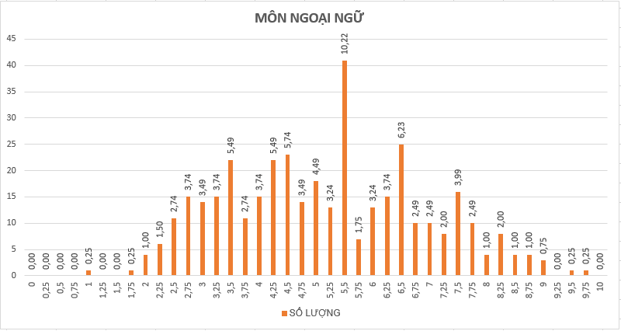
MÔN NGOẠI NGỮ
ĐIỂM | SỐ LƯỢNG | TỈ LỆ
0 | 0 | 0.00
0.25 | 0 | 0.00
0.5 | 0 | 0.00
0.75 | 0 | 0.00
1 | 1 | 0.25
1.25 | 0 | 0.00
1.5 | 0 | 0.00
1.75 | 1 | 0.25
2 | 4 | 1.00
2.25 | 6 | 1.50
2.5 | 11 | 2.74
2.75 | 15 | 3.74
3 | 14 | 3.49
3.25 | 15 | 3.74
3.5 | 22 | 5.49
3.75 | 11 | 2.74
4 | 15 | 3.74
4.25 | 22 | 5.49
4.5 | 23 | 5.74
4.75 | 14 | 3.49
5 | 18 | 4.49
5.25 | 13 | 3.24
5.5 | 41 | 10.22
5.75 | 7 | 1.75
6 | 13 | 3.24
6.25 | 15 | 3.74
6.5 | 25 | 6.23
6.75 | 10 | 2.49
7 | 10 | 2.49
7.25 | 8 | 2.00
7.5 | 16 | 3.99
7.75 | 10 | 2.49
8 | 4 | 1.00
8.25 | 8 | 2.00
8.5 | 4 | 1.00
8.75 | 4 | 1.00
9 | 3 | 0.75
9.25 | 0 | 0.00
9.5 | 1 | 0.25
9.75 | 1 | 0.25
10 | 0 | 0.00

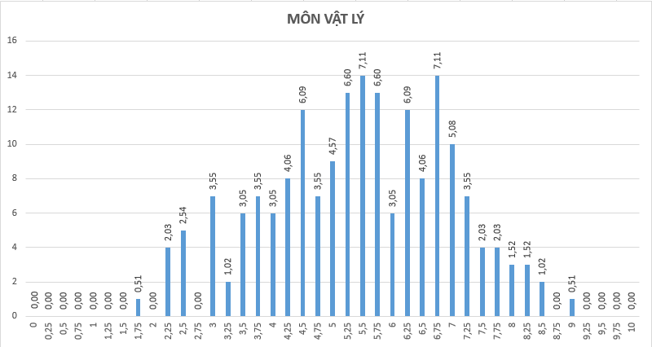
MÔN LÝ
ĐIỂM | SỐ LƯỢNG | TỈ LỆ
0 | 0 | 0.00
0.25 | 0 | 0.00
0.5 | 0 | 0.00
0.75 | 0 | 0.00
1 | 0 | 0.00
1.25 | 0 | 0.00
1.5 | 0 | 0.00
1.75 | 1 | 0.51
2 | 0 | 0.00
2.25 | 4 | 2.03
2.5 | 5 | 2.54
2.75 | 0 | 0.00
3 | 7 | 3.55
3.25 | 2 | 1.02
3.5 | 6 | 3.05
3.75 | 7 | 3.55
4 | 6 | 3.05
4.25 | 8 | 4.06
4.5 | 12 | 6.09
4.75 | 7 | 3.55
5 | 9 | 4.57
5.25 | 13 | 6.60
5.5 | 14 | 7.11
5.75 | 13 | 6.60
6 | 6 | 3.05
6.25 | 12 | 6.09
6.5 | 8 | 4.06
6.75 | 14 | 7.11
7 | 10 | 5.08
7.25 | 7 | 3.55
7.5 | 4 | 2.03
7.75 | 4 | 2.03
8 | 3 | 1.52
8.25 | 3 | 1.52
8.5 | 2 | 1.02
8.75 | 0 | 0.00
9 | 1 | 0.51
9.25 | 0 | 0.00
9.5 | 0 | 0.00
9.75 | 0 | 0.00
10 | 0 | 0.00

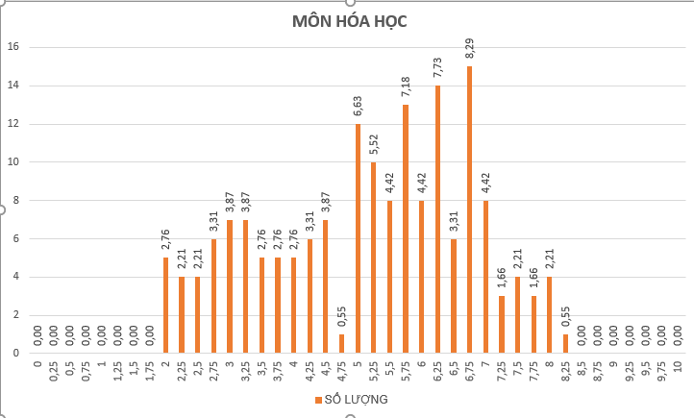
MÔN HÓA
ĐIỂM | SỐ LƯỢNG | TỈ LỆ
0 | 0 | 0.00
0.25 | 0 | 0.00
0.5 | 0 | 0.00
0.75 | 0 | 0.00
1 | 0 | 0.00
1.25 | 0 | 0.00
1.5 | 0 | 0.00
1.75 | 0 | 0.00
2 | 5 | 2.76
2.25 | 4 | 2.21
2.5 | 4 | 2.21
2.75 | 6 | 3.31
3 | 7 | 3.87
3.25 | 7 | 3.87
3.5 | 5 | 2.76
3.75 | 5 | 2.76
4 | 5 | 2.76
4.25 | 6 | 3.31
4.5 | 7 | 3.87
4.75 | 1 | 0.55
5 | 12 | 6.63
5.25 | 10 | 5.52
5.5 | 8 | 4.42
5.75 | 13 | 7.18
6 | 8 | 4.42
6.25 | 14 | 7.73
6.5 | 6 | 3.31
6.75 | 15 | 8.29
7 | 8 | 4.42
7.25 | 3 | 1.66
7.5 | 4 | 2.21
7.75 | 3 | 1.66
8 | 4 | 2.21
8.25 | 1 | 0.55
8.5 | 0 | 0.00
8.75 | 0 | 0.00
9 | 0 | 0.00
9.25 | 0 | 0.00
9.5 | 0 | 0.00
9.75 | 0 | 0.00
10 | 0 | 0.00

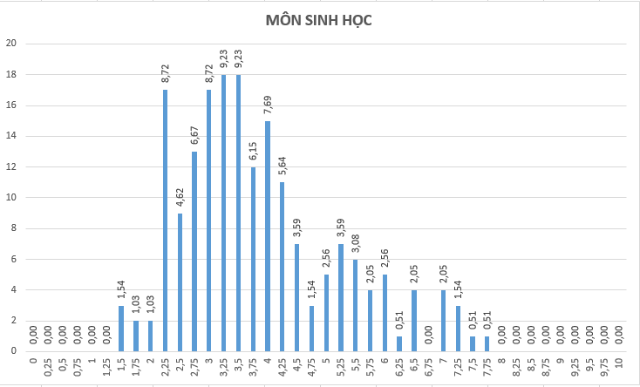
MÔN SINH
ĐIỂM | SỐ LƯỢNG | TỈ LỆ
0 | 0 | 0.00
0.25 | 0 | 0.00
0.5 | 0 | 0.00
0.75 | 0 | 0.00
1 | 0 | 0.00
1.25 | 0 | 0.00
1.5 | 3 | 1.54
1.75 | 2 | 1.03
2 | 2 | 1.03
2.25 | 17 | 8.72
2.5 | 9 | 4.62
2.75 | 13 | 6.67
3 | 17 | 8.72
3.25 | 18 | 9.23
3.5 | 18 | 9.23
3.75 | 12 | 6.15
4 | 15 | 7.69
4.25 | 11 | 5.64
4.5 | 7 | 3.59
4.75 | 3 | 1.54
5 | 5 | 2.56
5.25 | 7 | 3.59
5.5 | 6 | 3.08
5.75 | 4 | 2.05
6 | 5 | 2.56
6.25 | 1 | 0.51
6.5 | 4 | 2.05
6.75 | 0 | 0.00
7 | 4 | 2.05
7.25 | 3 | 1.54
7.5 | 1 | 0.51
7.75 | 1 | 0.51
8 | 0 | 0.00
8.25 | 0 | 0.00
8.5 | 0 | 0.00
8.75 | 0 | 0.00
9 | 0 | 0.00
9.25 | 0 | 0.00
9.5 | 0 | 0.00
9.75 | 0 | 0.00
10 | 0 | 0.00

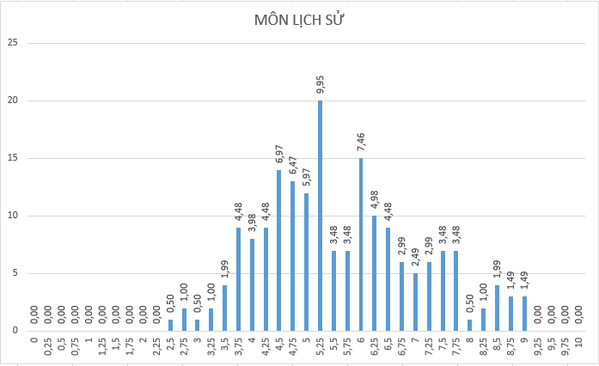
MÔN LỊCH SỬ
ĐIỂM | SỐ LƯỢNG | TỈ LỆ
0 | 0 | 0.00
0.25 | 0 | 0.00
0.5 | 0 | 0.00
0.75 | 0 | 0.00
1 | 0 | 0.00
1.25 | 0 | 0.00
1.5 | 0 | 0.00
1.75 | 0 | 0.00
2 | 0 | 0.00
2.25 | 0 | 0.00
2.5 | 1 | 0.50
2.75 | 2 | 1.00
3 | 1 | 0.50
3.25 | 2 | 1.00
3.5 | 4 | 1.99
3.75 | 9 | 4.48
4 | 8 | 3.98
4.25 | 9 | 4.48
4.5 | 14 | 6.97
4.75 | 13 | 6.47
5 | 12 | 5.97
5.25 | 20 | 9.95
5.5 | 7 | 3.48
5.75 | 7 | 3.48
6 | 15 | 7.46
6.25 | 10 | 4.98
6.5 | 9 | 4.48
6.75 | 6 | 2.99
7 | 5 | 2.49
7.25 | 6 | 2.99
7.5 | 7 | 3.48
7.75 | 7 | 3.48
8 | 1 | 0.50
8.25 | 2 | 1.00
8.5 | 4 | 1.99
8.75 | 3 | 1.49
9 | 3 | 1.49
9.25 | 0 | 0.00
9.5 | 0 | 0.00
9.75 | 0 | 0.00
10 | 0 | 0.00

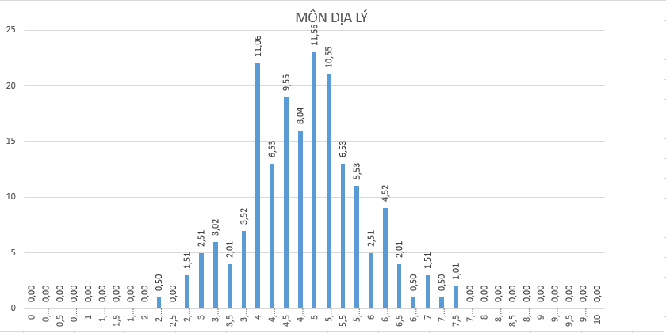
MÔN ĐỊA LÝ
ĐIỂM | SỐ LƯỢNG | TỈ LỆ
0 | 0 | 0.00
0.25 | 0 | 0.00
0.5 | 0 | 0.00
0.75 | 0 | 0.00
1 | 0 | 0.00
1.25 | 0 | 0.00
1.5 | 0 | 0.00
1.75 | 0 | 0.00
2 | 0 | 0.00
2.25 | 1 | 0.50
2.5 | 0 | 0.00
2.75 | 3 | 1.51
3 | 5 | 2.51
3.25 | 6 | 3.02
3.5 | 4 | 2.01
3.75 | 7 | 3.52
4 | 22 | 11.06
4.25 | 13 | 6.53
4.5 | 19 | 9.55
4.75 | 16 | 8.04
5 | 23 | 11.56
5.25 | 21 | 10.55
5.5 | 13 | 6.53
5.75 | 11 | 5.53
6 | 5 | 2.51
6.25 | 9 | 4.52
6.5 | 4 | 2.01
6.75 | 1 | 0.50
7 | 3 | 1.51
7.25 | 1 | 0.50
7.5 | 2 | 1.01
7.75 | 0 | 0.00
8 | 0 | 0.00
8.25 | 0 | 0.00
8.5 | 0 | 0.00
8.75 | 0 | 0.00
9 | 0 | 0.00
9.25 | 0 | 0.00
9.5 | 0 | 0.00
9.75 | 0 | 0.00
10 | 0 | 0.00

MÔN GDCD
ĐIỂM | SỐ LƯỢNG | TỈ LỆ
0 | 0 | 0.00
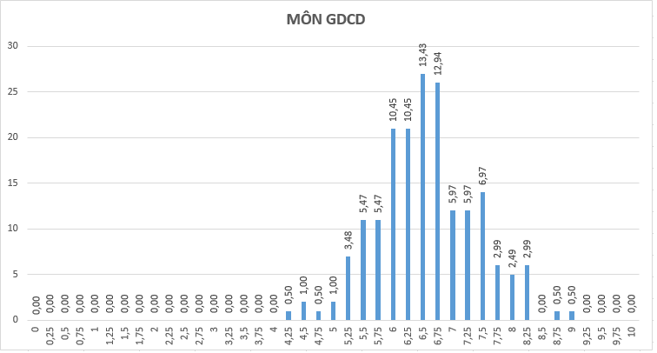
0.25 | 0 | 0.00
0.5 | 0 | 0.00
0.75 | 0 | 0.00
1 | 0 | 0.00
1.25 | 0 | 0.00
1.5 | 0 | 0.00
1.75 | 0 | 0.00
2 | 0 | 0.00
2.25 | 0 | 0.00
2.5 | 0 | 0.00
2.75 | 0 | 0.00
3 | 0 | 0.00
3.25 | 0 | 0.00
3.5 | 0 | 0.00
3.75 | 0 | 0.00
4 | 0 | 0.00
4.25 | 1 | 0.50
4.5 | 2 | 1.00
4.75 | 1 | 0.50
5 | 2 | 1.00
5.25 | 7 | 3.48
5.5 | 11 | 5.47
5.75 | 11 | 5.47
6 | 21 | 10.45
6.25 | 21 | 10.45
6.5 | 27 | 13.43
6.75 | 26 | 12.94
7 | 12 | 5.97
7.25 | 12 | 5.97
7.5 | 14 | 6.97
7.75 | 6 | 2.99
8 | 5 | 2.49
8.25 | 6 | 2.99
8.5 | 0 | 0.00
8.75 | 1 | 0.50
9 | 1 | 0.50
9.25 | 0 | 0.00
9.5 | 0 | 0.00
9.75 | 0 | 0.00
10 | 0 | 0.00

